Estructura de contenido
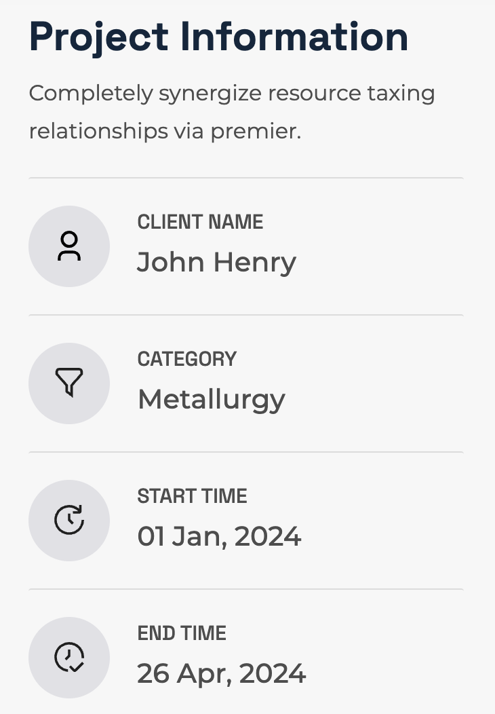
ETIQUETA H1 | Proyecto arquitectónico "Adamant León"
ETIQUETA H2 | Un complejo de departamentos único en Guanajuato | Agregar especificaciones del proyecto y servicios ofrecidos en la ficha
2 PÁRRAFOS | Adamant León es un complejo residencial de lujo ubicado en la vibrante ciudad de León, Guanajuato. Diseñado para aquellos que buscan un estilo de vida moderno y sofisticado, este desarrollo ofrece una combinación de confort, exclusividad y diseño contemporáneo. Con una ubicación estratégica, Adamant León se encuentra cerca de centros comerciales, restaurantes, áreas recreativas y los principales puntos de la ciudad, lo que lo convierte en una opción ideal tanto para jóvenes profesionales como para familias que desean vivir en un entorno dinámico y conectado.
ETIQUETA H2 | ¿Qué destaca de "Adamant León"?
1 PÁRRAFO | El complejo ofrece una amplia variedad de amenidades, que incluyen gimnasio, piscina, áreas sociales y de coworking, diseñadas para satisfacer las necesidades de una vida activa y social. Cada departamento está cuidadosamente diseñado con acabados de alta calidad, amplios espacios y vistas impresionantes de la ciudad, brindando a los residentes un ambiente de lujo y comodidad.
ETIQUETA H3
2 PÁRRAFOS | Adamant León se destaca por su enfoque en la seguridad y el bienestar de sus residentes, con acceso controlado y servicios adicionales que garantizan una experiencia de vida sin preocupaciones. Este proyecto forma parte de la reconocida cadena de desarrollos Adamant, conocida por ofrecer espacios innovadores y de alta gama en diversas ciudades de México. Si estás buscando un lugar donde la modernidad y la calidad de vida se encuentren, Adamant León es la opción perfecta para ti. Descubre más sobre este exclusivo complejo visitando su sitio web oficial: Adamant León.
META TITLE | Adamant León - Proyecto especializado en suministro e instalación de vidrio y aluminio
META DESCRIPTION | Conoce la particiación de Grupo Tecnovidrio, expertos en suministro e instalación de vidrio y aluminio para el proyecto arquitectónico Adamant León en Guanajuato.
SINTAXIS | /proyectos/residenciales/adamant-leon/

